Estrutura do Modelo Proposto
Dimensão | Item | Definição 1 |  |  | Definição 2
 |  | Inglês | Português | Fonte | Inglês | Português | Fonte
Planejamento Estratégico | Planejamento Estratégico (PE) | strategic planning may be defined as a disciplined effort to produce fundamental decisions and actions that define what an organization (or other entity) is, what it does, and why it does it (Bryson, 1988; cf. Olsen and Eadie, 1982, p. 4). | O planejamento estratégico pode ser definido como um esforço disciplinado para produzir decisões e ações fundamentais que definem o que uma organização (ou outra entidade) é, o que ela faz e por que ela faz isso (Bryson, 1988; cf. Olsen e Eadie, 1982, p. 4). | Initiation of Strategic Planning by Government (https://doi.org/10.2307/976996) | Strategic planning is a model of systematic, purposeful decision-making which originated with the military and was adopted by businesses and other organizations in the US and elsewhere beginning about 20 years ago | O planejamento estratégico é um modelo de tomada de decisão sistemática e intencional que se originou com os militares e foi adotado por empresas e outras organizações nos EUA e em outros lugares início há cerca de 20 anos | Bergen and Seattle: A tale of strategic planning in two cities (http://dx.doi.org/10.1080/09654319708720393)
 | Desafios |  | O desafio estratégico é um obstáculo ou oportunidade que o negócio precisa endereçar abordado de maneira condizente com o momento atual da empresa.
 | Missão |  | A missão define qual é o negócio da organização | https://alfaiateconsultoria.com.br/2016/08/16/desafio-estrategico-da-organizacao/
 | Visão |  | A visão proporciona uma imagem do que a organização quer ser
 | Metas |  | são indicadores mensuráveis e que deverão ser atingidos em determinado período. | https://casadaconsultoria.com.br/indicadores-e-metas/#:~:text=%C3%8Dndice%20%E2%80%93%20quanto%20ao%20%C3%ADndice%20temos%20que%20%C3%A9,e%20que%20dever%C3%A3o%20ser%20atingidos%20em%20determinado%20per%C3%ADodo.
 | Objetivos |  | Os objetivos Estratégicos são objetivos globais da organização, são os resultados para os quais todas as atividades organizacionais são direcionadas. Devem estar diretamente relacionadas a missão, visão e valores da empresa. Os objetivos são resultados específicos que a organização pretende alcançar em um determinado período de tempo. Os objetivos estabelecem resultados concretos que desejamos alcançar dentro de um específico prazo de tempo. | https://gestaodesegurancaprivada.com.br/planejamento-estrategico/#:~:text=O%20Planejamento%20Estrat%C3%A9gico%20%C3%A9%20um%20processo%20administrativo%2C%20de,que%20possibilitem%20o%20aumento%20da%20competitividade%20da%20organiza%C3%A7%C3%A3o.
 | Estratégias |  | A definição de estratégia , por sua vez, pode ser entendida como sendo o posicionamento e o caminho mais adequado a ser percorrido para alcançar o objetivo estabelecido. Logo, a estratégia é, antes de tudo, uma escolha que a organização deve fazer, a partir da análise dos caminhos prováveis a seguir no rumo dos objetivos propostos.
 | Plano de Implantação
 | Indicadores |  | Os indicadores existem para medir aspectos importantes para as empresas: controle, melhoria, informação e outros. A função dos indicadores compreende: a mensuração da estratégia e a comunicação de resultados. | https://casadaconsultoria.com.br/indicadores-e-metas/#:~:text=%C3%8Dndice%20%E2%80%93%20quanto%20ao%20%C3%ADndice%20temos%20que%20%C3%A9,e%20que%20dever%C3%A3o%20ser%20atingidos%20em%20determinado%20per%C3%ADodo.

Dimensão | Item | Definição 1 |  |  | Definição 2
 |  | Inglês | Português | Fonte | Inglês | Português | Fonte
PPA | Plano Plurianual |  | O planejamento das políticas públicas do governo federal tem como um de seus principais instrumentos o Plano Plurianual (PPA), com a função de aprimorar a ação governamental, juntamente com outras ferramentas importantes, como a Lei de Diretrizes rçamentárias (LDO) e a Lei Orçamentária Anual (LOA). O Plano Plurianual (PPA) 2020-2023 é estruturado em programas governamentais com declarações e compromissos orientadores do orçamento. Cada programa possui objetivos, metas, indicadores e resultados intermediários, que, no seu conjunto, expressam o que será feito, em que intensidade e quais os resultados pretendidos. | https://www.gov.br/economia/pt-br/assuntos/planejamento-e-orcamento/plano-plurianual-ppa/arquivos/manual-tecnico-do-ppa-2020-2023.pdf https://revista.enap.gov.br/index.php/RSP/article/download/44/42/137 | 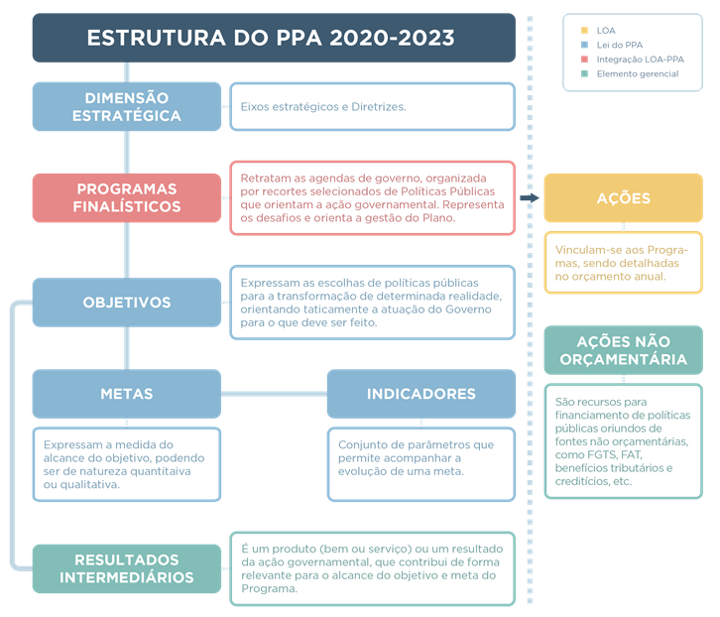 O concei
 | Diretrizes |  | Diretrizes são declaração ou conjunto de declarações que orientam os programas abrangidos no PPA, com fundamento nas demandas da população. (refletem o programa de trabalho do Presidente eleito)
 | Temas |  | Temas buscam refletir a estrutura institucional adotada pela administração federal. (espelham as Pastas governamentais)
 | Programas |  | Programas, por seu turno, representam categoria que articula um conjunto de ações (orçamentárias e não-orçamentárias) suficientes para enfrentar um problema. Como se discute adiante, é apenas por ocasião da formulação dos Programas que os objetivos, as metas e os indicadores passam a ser considerados. Portanto, para cada Programa, é necessária a fixação de uma meta e um indicador capaz de evidenciar seu desempenho anual e ao final do período de quatro anos. No caso das Diretrizes e dos Temas, entretanto, vários fatores concorrem para o alcance da trajetória vislumbrada, sendo a intervenção governamental apenas um deles.
 | Objetivos |  | Expressam as escolhas de políticas públicas para a transformação de determinada realidade, orientando taticamente a atuação do governo para o que deve ser feito frente aos desafios, demandas e oportunidades impostos para o desenvolvimento do País e para a melhoria da qualidade de vida da população. | https://painelppa.economia.gov.br/
 | Indicadores |  | São o conjunto de parâmetros que permitem acompanhar a evolução do programa temático. Cada indicador permite identificar, mensurar e comunicar, de forma simples, a evolução de determinado aspecto da intervenção proposta pelo programa. | https://painelppa.economia.gov.br/
 | Metas |  | Expressam a medida de alcance do Objetivo, podendo ser de natureza qualitativa ou quantitativa. São o elemento do Programa que permite verificar a evolução do Objetivo durante os quatro anos de implementação do PPA, motivo pelo qual deve representar o que há de mais estruturante. | https://painelppa.economia.gov.br/

Dimensão | Item | Definição 1 |  |  | Definição 2
 |  | Inglês | Português | Fonte | Inglês | Português | Fonte
Plano de Metas | Plano de Metas |  | O Plano de Metas é um instrumento de planejamento e gestão que auxilia as prefeituras a definir as prioridades e ações estratégias do governo ao longo dos quatro anos de mandato. Trata-se de um documento que consolida as propostas de campanha e apresenta os principais compromissos da administração municipal com a oferta e melhoria de equipamentos e serviços oferecidos à população, considerando como critérios básicos a promoção do desenvolvimento sustentável, a inclusão social, o respeito aos direitos huma nos, a igualdade de gênero e o respeito ao meio ambiente. | https://www.prefeitura.sp.gov.br/cidade/secretarias/governo/planejamento/programa_de_metas_20212024/ https://programademetas.prefeitura.sp.gov.br/
 | Eixos Temáticos |  | Eixos temáticos são os vetores de organização do PdM e apresentam a visão de cidade para o quadriênio 2021-2024, com base nos principais desafios enfrentados pela metrópole hoje, sendo eles: SP Justa e Inclusiva, SP Segura e Bem Cuidada, SP Ágil, SP Inovadora e Criativa, SP Global e Sustentável e SP Eficiente. | https://www.cidadessustentaveis.org.br/arquivos/Publicacoes/Guia_para_Elaboracao_do_Plano_de_Metas.pdf
 | Objetivos Estratégicos |  | • Objetivos estratégicos representam o impacto vislumbrado a partir da implementação das diferentes metas, ou seja, demonstram onde queremos chegar.
 | Metas |  | • Metas equivalem aos desdobramentos dos Objetivos Estratégicos em finalidades específicas, indicando como se pretende alcançá-los. Estão diretamente relacionadas às atribuições da Prefeitura e exprimem entregas e serviços tangíveis à cidade e à população.
 | Iniciativas |  | Cada meta possui um indicador associado, que se configura como elemento central para mensurar o avanço e qualidade do instrumento.

Dimensão | Item | Definição 1 |  |  | Definição 2
 |  | Inglês | Português | Fonte | Inglês | Português | Fonte
Plano de Governo | Plano de Governo |  | De modo geral, um plano ou planejamento é elaborado quan-do se pretende alcançar algum objetivo diferente da situa-ção atual. No entanto, são requisitos essenciais de qualquer plano, a identificação da situação presente (como está neste momento) a definição da situação desejada (como deseja-mos que fique) e, finalmente, o caminho para percorrer este trajeto (como chegar lá). Um plano de governo é a mesma coisa: ele parte de um diag-nóstico da atuação do poder público no presente, uma iden-tificação clara e objetiva daquilo que não atende às expecta-tivas ou necessidades da população hoje. E, ao caracterizar com precisão o problema, elabora uma proposta que seja ob-jeto de desejo da comunidade e que possa ser apresentada no formato de um compromisso do candidato em torná-la realidade. | https://docplayer.com.br/229611314-Manual-para-elaboracao-de-plano-de-governo.html
 | Áreas Temáticas |  | A definição dos temas que serão tratados na campanha deve levar em conta os pontos fortes do candidato, identificados a partir de ferramentas como a metodologia FOFA – pontos Fortes, Oportunidade, pontos Fracos e Ameaças e também a partir da conjuntura na qual a campanha está inserida. Na definição dos temas, é fundamental ter em mente as pre-ocupações do eleitorado e do público-alvo com o qual quer se comunicar. Isso significa que, mesmo que um candidato tenha algo forte em seu histórico, não necessariamente isso deve se tornar pauta de campanha, a menos que haja claro alinhamento com o desejo coletivo.
 | Situação Atual (principais problemas) |  | Tudo deve começar com um bom mapeamento dos principais problemas da cidade. Isso pode ser feito de várias formas. Desde o uso de ferramentas tecnológicas com aplicativos de pesquisa, até conversas e debates com lideranças dos bair-ros e visitas presenciais para conhecer de perto e, na prática, algumas das reais necessidades da população.
 | Situação Proposta |  | Compromissos assumidos

